Ranking de reações
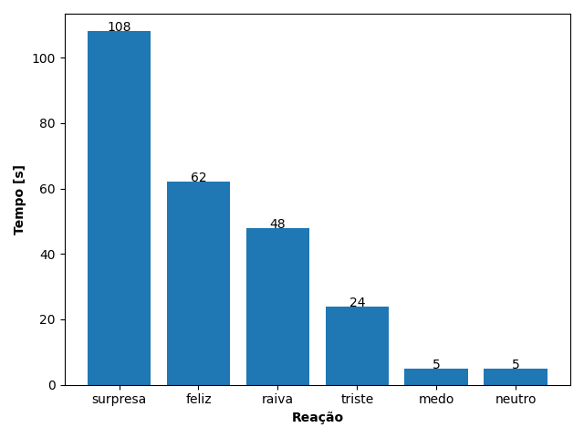
REAÇÃO | TEMPO [s]
surpresa | 108
feliz | 62
raiva | 48
triste | 24
medo | 5
neutro | 5

